주요 설계 방향
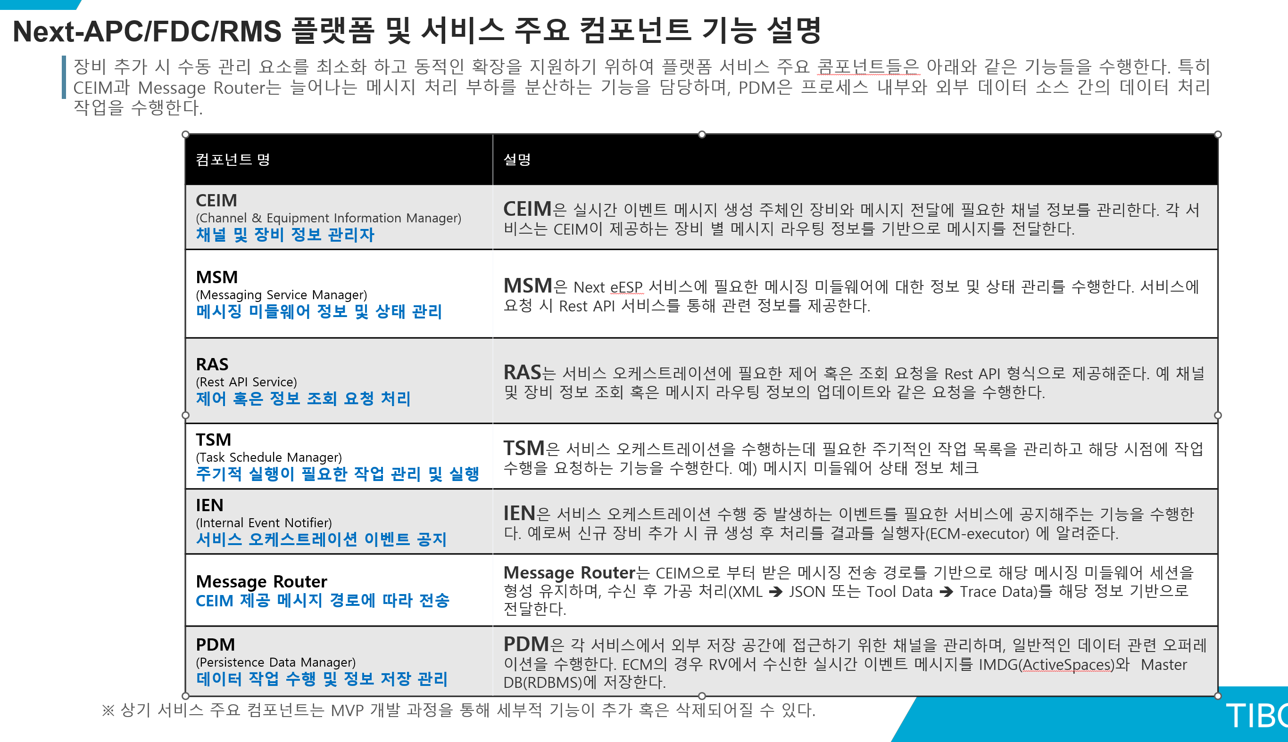
기술검증
 | Pub/Sub Model - Request/Reply | REQ-CO-F001
 | 메시지 전송 보장 방안 (Explicit Confirm) | REQ-CO-F002
 | Address 방안(Subject, Topic, Matcher) | REQ-PL-Q001
 | Scale In/Out 방안 | REQ-CO-F004 REQ-CO-F009
 | Message Backup / Reply (Simulation) 기능 | REQ-CO-F003
 | 장비별 순차처리 큐잉 | REQ-PL-Q001

Sprint#1 (DCM)
 | ECIM 설계 (Equipment & Channel Information Manager) | REQ-CO-F009
 | DBLM 설계 (Dynamic Biz-Logic Manager)
 | MDM 설계 (Meta Data Manager)
 | ADM 설계 (ActiveSpace Data Manager)
 | LM 설계 (Log Manager)
 | MR 설계 (Message Router)

주요 성능 포인트

 | 기능별 핵심 포인트

